首页
 | 机体番号 | bEXM-21(W) WeirdNova |  | 允许出击
 | 行动代号 | 加坦杰厄 |  | 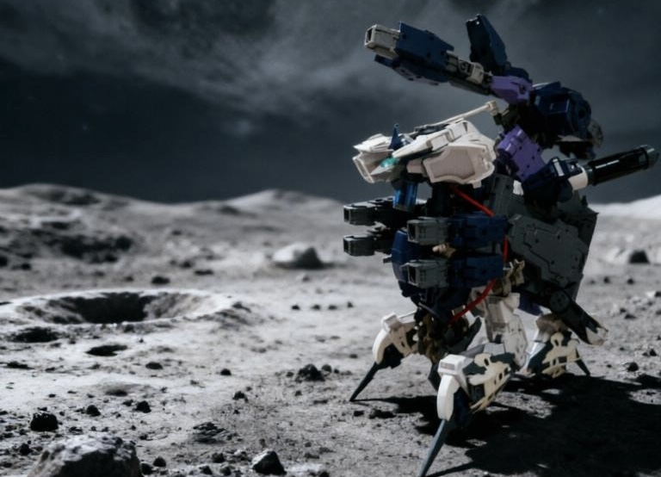
特性 | 近战特化
格斗 | 15
射击 | 0
总血量 | 150
机动 | 10

技能名 | 技能类型 | 属性选择 | 可选效果 | 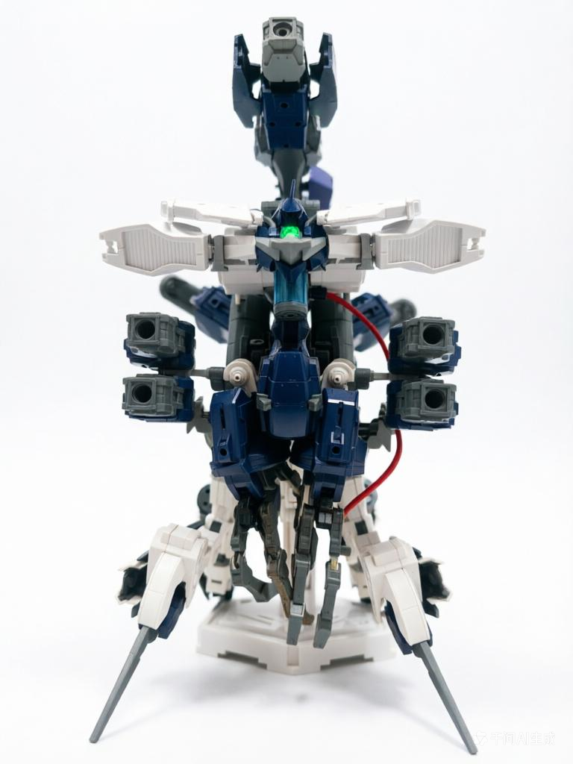
撕裂 | 近战 | 实体 | 长柄
诱捕 | 近战 | 实体 | 反击
D-field | 自动化 | 光束 | 守护
mega收束炮击 | 远程 | 光束 | 稳定
mega扩散炮击 | 远程 | 光束 | 扫射
有线式双发炮 | 自动化 | 光束 | 助攻 | 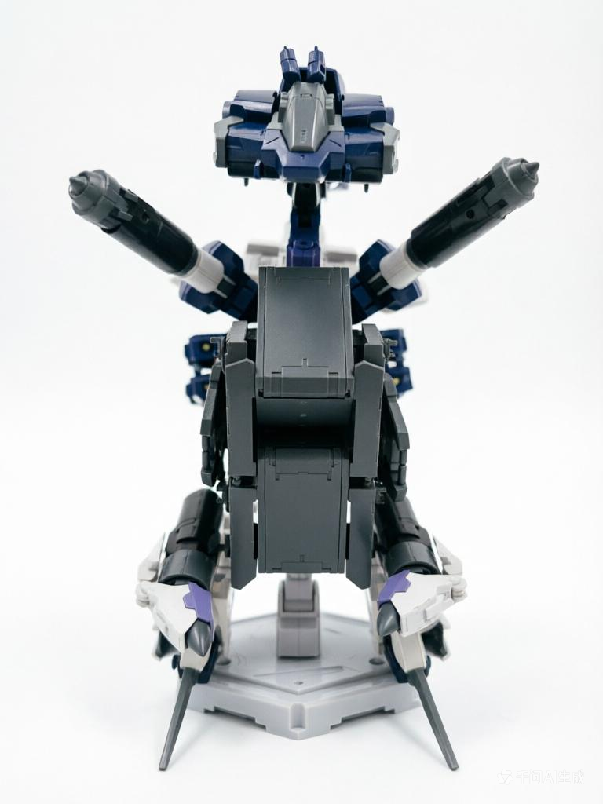
有线式双发炮 | 自动化 | 光束 | 阻碍
移动补给单元 | 近战 |  | 补给（双槽）
移动补给单元 | 近战 |  | 补给（双槽）

设定器
作品设定器beta1.0 |  |  |  |  |  |  | 保存到本地再编辑！！！ |  |  |  | 1.填写自己的各项单位类型，获得不同的属性点 2.将获得的点数按规则自由分配到 《格斗/射击/结构/机动》四个维度。 3.根据类型同时拥有不同数量的技能槽。 技能槽可供设计选择不同的技能类型，具体请下滑页面查看。
机体番号 |  | bEXM-21(W) WeirdNova |  | 行动代号 | 加坦杰厄 |  | 所属阵营 | 拜隆军
单位 | 类型 | 总点数（p） | 格斗 | 射击 | 结构 （>=1） | 机动 | 技能槽数量 | 检查 | 剩余点数 | 数值要求
主机体 | 机体 | 40 | 15 | 0 | 15 | 10 | 3 | STANDBY | 0
跟随 | Royroy | 25 | 0 | 20 | 5 | 0 | 2 | STANDBY | 0
右手 | 武器 | 15 | 0 | 14 | 1 | 0 | 1 | STANDBY | 0
左手 | 武器 | 15 | 0 | 14 | 1 | 0 | 1 | STANDBY | 0
其它 | 载具 | 15 | 3 | 0 | 2 | 10 | 2 | STANDBY | 0
特殊加成 |  | 合计 | 15 | 0 | 15 | 10 | 9 | 系统检查 |  | All Clear
1.蓝色空为自己填写区域，绿色为编辑好的下拉菜单，单元格显示红条纹表示不可填。 2.填写完系统检查显示all clear即视为填写成功，到首页截图。 3.保存到本地再编辑！！！保存到本地再编辑！！！保存到本地再编辑！！！
单位 | 技能槽编号 | 技能名 | 技能类型 | 属性选择 | 可选效果 | 攻击距离 | 特性效果
主机体 | 1 | 撕裂 | 近战 | 实体 | 长柄 | 周围两圈 | 攻击范围额外朝纵横四个方向延伸1格。
 | 2 | 诱捕 | 近战 | 实体 | 反击 | 周围一圈 | 被动：受到敌人攻击且对方处于该技能攻击范围内时触发，对其发动一次反击，并且伤害+2。
 | 3 | D-field | 自动化 | 光束 | 守护 | / | 后续三次受到的伤害-5，与其他百分比减伤效果不叠加。
跟随 | 1 | mega收束炮击 | 远程 | 光束 | 稳定 | 1~4格 | 每局游戏一次，可以在移动后使用“专注射击”。
 | 2 | mega扩散炮击 | 远程 | 光束 | 扫射 | 扇形2格 | 不进行机动值判定，掷骰决定效果: 1~3：精准命中，单体攻击，但造成伤害-2。 4~6：对范围内的所有目标进行攻击，伤害由所有目标均摊。（目标数量可为1，友军同样作为目标）
右手 | 1 | 有线式双发炮 | 自动化 | 光束 | 助攻 | / | 后续五次造成的伤害+3（适用于反击）
 | 无
左手 | 1 | 有线式双发炮 | 自动化 | 光束 | 阻碍 | / | 在后续三次伤害计算中，对方的机动值-5。
 | 无
其它 | 1 | 移动补给单元 | 近战 |  | 补给（双槽） | 周围一圈 | （此技能占用两个技能槽）只能对友军单位使用，跳过移动环节，对范围1内的友军回复格斗值*1的hp
 | 2 | 移动补给单元 | 近战 |  | 补给（双槽） | 周围一圈 | （此技能占用两个技能槽）只能对友军单位使用，跳过移动环节，对范围1内的友军回复格斗值*1的hp
单位编号=单位号机体的可用技能，例：单位1=单位号为1的（机体/royroy/武器/防具/载具）的技能槽數量

表1·属性设计规范表
 | 类型 | 总点数（p） | 分配项 |  |  |  | 数值要求 | 使用方式 |  |  |  |  | 技能槽数量
1 | 机体 | 40 | 格斗、射击、结构（*5=hp）、机动 |  |  |  | —— |  |  |  |  |  | 3
2 | Royroy | 25 | 格斗、射击、结构（*3=hp）、机动 |  |  |  | 任一项>=10 | 1.消耗使用者的战术行动布置；2.始终跟随使用者周围1-3范围（坐标由使用者控制）； 3.布置到场上后可被指定为攻击目标。 |  |  |  |  | 2
3 | 武器 | 15 | 格斗、射击、结构（*1=耐久度）、机动 |  |  |  | 结构>=1 | 可携带出击/掉落/拾取 |  |  |  |  | 1
4 | 防具 | 15 | 格斗、射击、结构（*2=hp）、机动 |  |  |  | 结构>=10 | 每次抵消3点伤害， 溢出伤害由本体承伤， 耐久=5，归0后去除 |  |  |  |  | 1
5 | 载具 | 15 | 格斗、射击、结构（*1=耐久度）、机动 |  |  |  | 机动>=10 | 移动范围增加等同机动值距离， 被攻击时机动值判定+4，耐久度=可被攻击次数 |  |  |  |  | 2
6 | 背包 | 10 | 格斗、射击、结构（*2=HP）、机动 |  |  |  | —— | 仅出击时搭载，不可拾取，耐久度=5， 耐久度归零时相应加成消失， 恢复耐久度：回到出击点并成功消耗一个战术行动 |  |  |  |  | 0

表2·技能属性面板数据表
 | 技能类型 | 属性选择 | 攻击力计算方式 |  |  |  | 可选效果（选1项）
1 | 近战 | 实体/光束 （二选一必选） | 格斗数值点数+双方机动值差额（正负值） |  |  |  | 反击 | 格挡 | 长柄 | 补给（双槽） | ——
2 | 远程 | 实体/光束 （二选一必选） | 射击数值点数+双方机动值差额（正负值） |  |  |  | 扫射 | 投掷 | 稳定 | 狙击 | ——
3 | 自动化 | 实体/光束 （二选一必选） | 随效果条件触发 |  |  |  | 助攻 | 守护 | 阻碍 | 侦察（双槽） | ——
# | 特殊加成 | - |  |  |  |  | 全覆式装甲 | 抗性涂层 | 变形

技能类型 | 特性名称 |  | 技能范围 | 特性效果 |  |  |  |  |  |  |  | 克制 | 被克制
近战 | 1 | 反击 | 周围一圈 | 被动：受到敌人攻击且对方处于该技能攻击范围内时触发，对其发动一次反击，并且伤害+2。 |  |  |  |  |  |  |  | 近战 | 远程 | 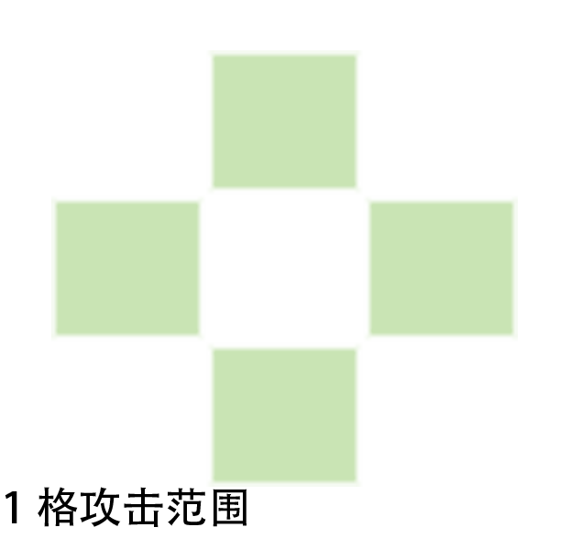 | 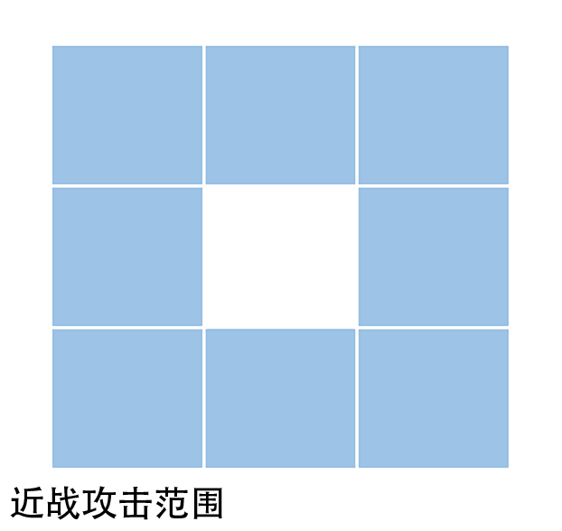 | 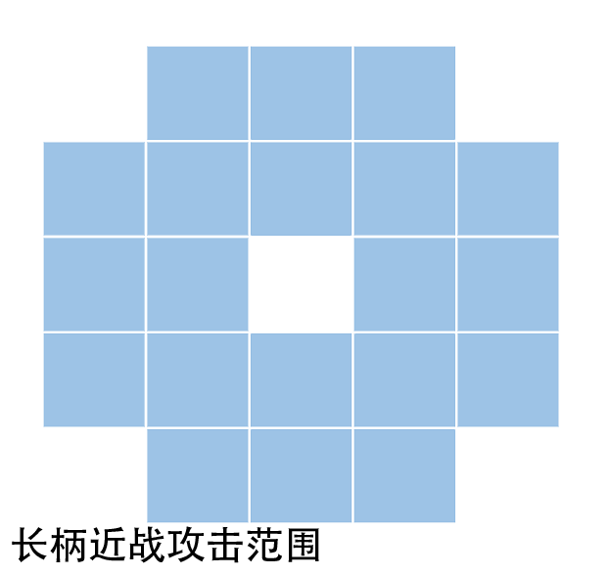
 | 2 | 格挡 | 周围一圈 | 被动：受到敌人攻击时掷骰，1-3格挡失败，4-6本次受到的伤害-2。 |  |  |  |  |  |  |  | - | 格挡
 | 3 | 长柄 | 周围两圈 | 攻击范围额外朝纵横四个方向延伸1格。 |  |  |  |  |  |  |  | 3 | 长柄
 | 4 | 补给（双槽） | 周围一圈 | （此技能占用两个技能槽）只能对友军单位使用，跳过移动环节，对范围1内的友军回复格斗值*1的hp |  |  |  |  |  |  |  | 4 | 补给（双槽）
远程 | 5 | 扫射 | 扇形2格 | 不进行机动值判定，掷骰决定效果: 1~3：精准命中，单体攻击，但造成伤害-2。 4~6：对范围内的所有目标进行攻击，伤害由所有目标均摊。（目标数量可为1，友军同样作为目标） |  |  |  |  |  |  |  | 1 | 扫射 | 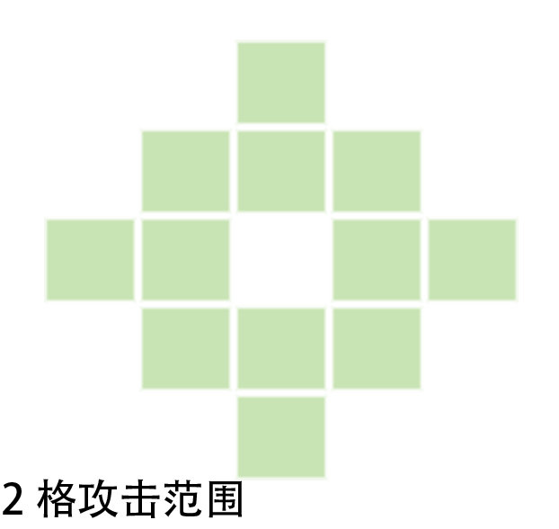 | 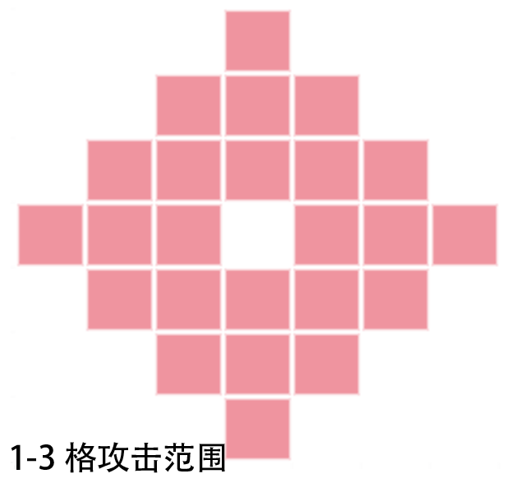 | 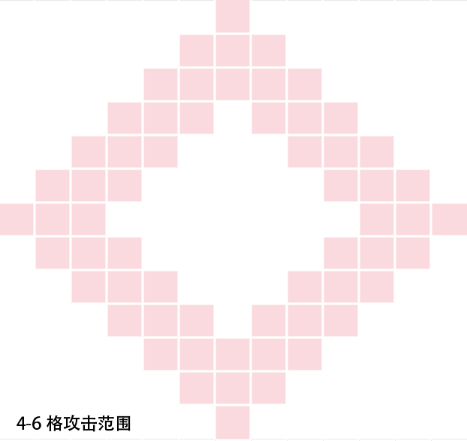
 | 6 | 投掷 | 1~3格 | 掷骰决定效果: 1~3：在以目标为中心的2格距离内，所有目标下次收到的伤害+5； 4-6:目标下回移动值-5。 |  |  |  |  |  |  |  | 2 | 投掷
 | 7 | 稳定 | 1~4格 | 每局游戏一次，可以在移动后使用“专注射击”。 |  |  |  |  |  |  |  | 3 | 稳定
 | 8 | 狙击 | 4~6格 | （拥有该特性的技能需要舍弃本回合的移动后才能使用）机动值差计算中，目标的机动值-2。 |  |  |  |  |  |  |  | 4 | 狙击
自动化 | 9 | 助攻 | / | 后续五次造成的伤害+3（适用于反击） |  |  |  |  |  |  |  | 1 | 助攻
 | 10 | 守护 | / | 后续三次受到的伤害-5，与其他百分比减伤效果不叠加。 |  |  |  |  |  |  |  | 2 | 守护
 | 11 | 阻碍 | / | 在后续三次伤害计算中，对方的机动值-5。 |  |  |  |  |  |  |  | 3 | 阻碍
 | 12 | 侦察（双槽） | / | （此技能占用两个技能槽）跳过移动环节，对射击值*1范围内的区域进行侦察， 暴露敌方单位3*3的范围（敌军必在该3*3范围内） |  |  |  |  |  |  |  | 4 | 侦察（双槽）
特殊加成 | 加成名称 |  | 获得条件 |  | 描述 |  | 加成对象 | 目标属性 | 加成数值 | 耐久度 | 其它条件
 | 全覆式装甲 |  | 全身80%以上有额外可脱装甲 |  | 对实体武器伤害-3（耐久度：5） |  | 承受攻击 | 实体 | -3 | 5 | 有对比图
 | 抗性涂层 |  | 全身80%以上有涂装 |  | 对光束武器伤害-3（耐久度：5） |  | 承受攻击 | 光束 | -3 | 5 | 有明显涂装
 | 变形 |  | 有变形结构 |  | 变形状态下机动值+3， 伤害值-3， 可以先进行战术行动后移动 |  | 自身 | 机动值 | 3 | - | 有变形图
 |  |  |  |  |  |  | 自身 | 伤害 | -3 | -

战斗规则
战斗机制 |  |  |  |  |  |  |  |  |  |  | 结算检查&优先顺序 |  |  | 1.当某一阶段发生多个条件时，按如下顺序依次计算。
基础 | 行动流程 | 回合开始 | —— | 移动行动 | —— | 战术行动 | —— | 结算2 |  |  | 顺序 | 回合开始 | 移动行动 | 声明战术 | 选定目标 | 伤害值 | 机动差值 | 额外值 | 结算1 | 结算2
 | 轮次 | 以地联-拜隆-马克西翁的顺序行动，所有玩家都完成自己的回合行动为一个完整轮次。 |  |  |  |  |  |  |  |  | 1 | 空投 | 援助 | 技能选择 | 指定目标 | 格斗 | 基础机动值差 | 防具抗性 | 耐久度 | 反击
 | 回合 | 玩家的回合可以先后执行两种行动， 1、移动行动。 2、战术行动。战术行动可以发起攻击，也可以使用自动化装备添加增益效果。 |  |  |  |  |  |  |  |  | 2 | 幸运 | 单位移动 | 侦察 | 长柄 | 射击 | 扫射 | 扫射 | 格挡 | 抢夺
 | 移动行动 | 根据机体的移动范围进行移动或其它。 机体机动值=最大可移动格数， 斜向移动视为横移1+竖移1. |  |  |  |  |  |  |  |  | 3 | 火力覆盖 | 防御单元 | 补给 | 扫射 | 决斗 | 投掷 | 投掷 | 助攻 | 斩杀
 | 战术行动 | 声明战术 | 选定目标 | 伤害值计算 | 结算 |  |  |  |  |  | 4 | 迷雾系统 | 专注射击 | royroy | 投掷 | 援助 | 阻碍 | 全覆式装甲 | 守护
 | 伤害值 | （技能攻击力（格斗/射击）- 双方机动值差（正负值））+/- 额外数值（装甲/判定等）。 |  |  |  |  |  |  |  |  | 5 | 月面补给 | 狙击 |  | 奇袭 | 迷雾系统 |  | 抗性涂层 | 再动
 | 空投 | 第二轮开始，每轮由dm掷骰子，决定出现点数数量的武器或防具。同时随机生成坐标。 （如果坐标位有单位，则该单位回合开始时触发《幸运》） |  |  |  |  |  |  |  |  | 6 | 幸运 | 补给 |  | 援助 | 变形
 | 防御单元 | 1.防御单元拥有10hp。 2.计算距离时，一个单元格视作5格单元。 移动时不足以经过的在防御圈前一格停留。（攻击距离不足的则不可攻击） |  |  |  |  |  |  | 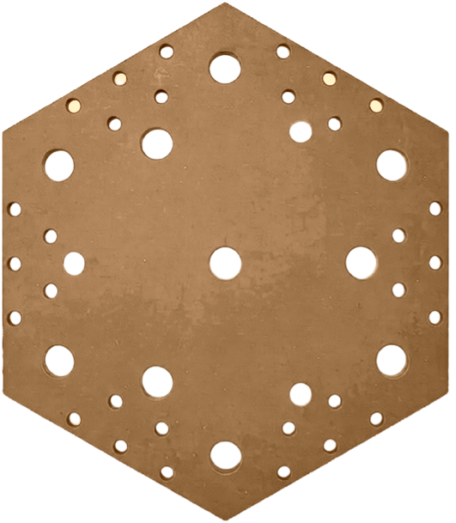 |  | 7 | 回复 | 侦察 |  |  | 反击
 | 强化防御 | 1.横向相连的防御单元为1组，组间的防御单元hp累计计算。 2.击破后该组解除变成无属性区域。若组相邻的两组单元皆被击破，该组同样失效。 |  |  |  |  |  |  | 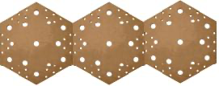 |  | 8 |  | 联防
 | 基地 | 1.拜隆军出生/补给点。 2.每次拜隆阵营单位回到基地，回复20hp，所携带的武器/防具等装备耐久度回复2 |  |  |  |  |  |  | 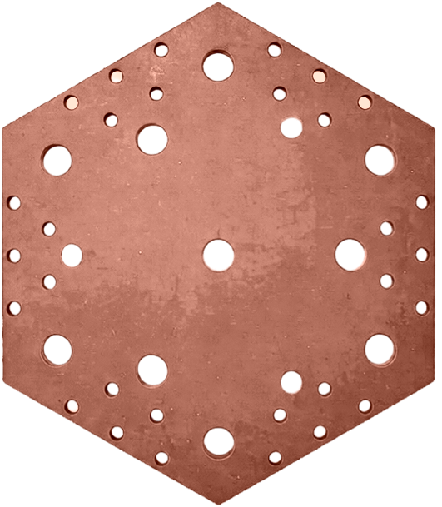 |  | 计算区域
 | 母舰 | 1.地球联邦军出生/补给点。 2.每次地联阵营单位回到基地，回复20hp，所携带的武器/防具等装备耐久度回复2 |  |  |  |  |  |  | 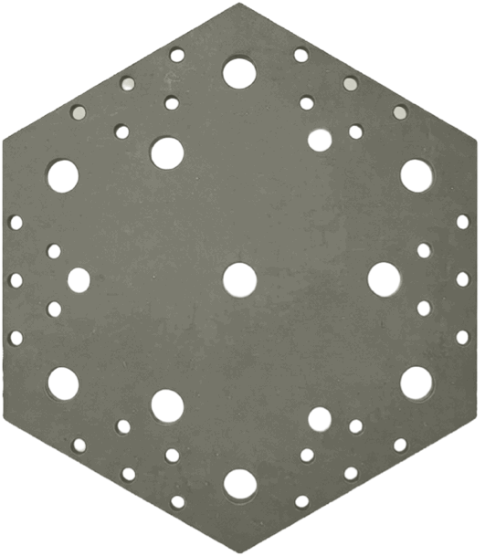
特殊词条 |  |  |  |  |  |  |  |  |  | 发动阶段 | 关联属性 | 事件 |  |  | 触发结果
攻击 | 斩杀 | 当近战武器攻击结算伤害后， 被攻击目标HP<5时可以掷骰一次： 点数>=剩余血量，被攻击目标被直接斩杀。 |  |  |  |  |  |  |  | 结算2 | 近战 | 被攻击目标剩余血量<5 |  |  | 被攻击目标HP <掷骰点数，则目标被直接斩杀。
 | 决斗 | 当攻击开始时，若双方均处于对方的攻击射程之内，且HP均低于对方对应格斗值或射击值中的最高值，则双方掷骰： 1.点数大者获胜。 2.点数相同视为同归于尽 |  |  |  |  |  |  |  | 选定目标 | - | 双方均处于对方的攻击射程之内，且HP均低于对方对应格斗值或射击值中的最高值 |  |  | 1.点数大者获胜。 2.点数相同视为同归于尽
 | 抢夺 | 若某一次伤害的值 > 被攻击者携带武器的攻击值，则攻击者可选择掷骰： 点数<4:抢夺失败； 点数>3:本次伤害减十，你获得该武器。 |  |  |  |  |  |  |  | 结算 | 武器 | 伤害的值 > 被攻击者携带装备（武器）的攻击值 |  |  | 点数<4:抢夺失败； 点数>3:本次伤害减半（向下取整），你获得该武器。
 | 专注射击 | 当玩家使用远程武器时，可以选择放弃本回合的移动行动，并在发起远程攻击时掷骰： 1-4点：本回合伤害+3； 5-6点：本回合伤害+5。 |  |  |  |  |  |  |  | 移动行动 | 远程 | 放弃本回合的移动行动 |  |  | 1-4点：本回合伤害+3； 5-6点：本回合伤害+5。
 | 幸运 | 当玩家获得空投时掷骰，根据结果获得： 1-2:跳过攻击，3-4：可以攻击，5-6：再次移动并攻击。 |  |  |  |  |  |  |  | 移动行动 | 空投 | 获得空投时 |  |  | 1-2:跳过攻击，3-4：可以攻击，5-6：再次移动并攻击。
 | 再动 | 被动：当玩家击杀一个敌军单位，可以再进行一个额外回合（即时生效，不能连续触发） |  |  |  |  |  |  |  | 结算 | - | 击杀一个敌军单位 |  |  | 再进行一个额外回合（即时生效，不能连续触发）
协同 | 援助 | 当玩家视距范围内的友军受到攻击，你可以放弃下一次你的回合中的一个行动，并获得以下效果： 1.放弃移动行动：你直接移动到攻击方与受击方之间的任意一格，并分担5点伤害； 2. 放弃战斗行动：你对敌方单位造成5点反击伤害。 |  |  |  |  |  |  |  | 选定目标 | 友军被选定 | 视距范围内的友军受到攻击 |  |  | 1.放弃移动行动：你直接移动到攻击方与受击方之间的任意一格，并分担5点伤害； 2. 放弃战斗行动：你对敌方单位造成5点反击伤害。
 | 空投 | 第二轮开始，每轮由dm掷骰子，决定出现点数数量的武器或防具。同时随机生成坐标。 （如果坐标位有单位，则该单位回合开始时触发《幸运》） |  |  |  |  |  |  |  | 回合开始 | 第二回合开始 | 每轮由dm掷骰，根据点数确定生成随机的武器或防具数量。 |  |  | 同时随机坐标。 （如果坐标位有单位，则该单位回合开始时触发《幸运》）
 | 联防 | 当三个同一阵营单位并列时， 非同一阵营单位不得直接穿越并列单位，需要绕行 |  |  |  |  |  |  |  | 移动行动 | 阵营 | 当三个同一阵营单位并列 |  |  | 非同一阵营单位不得直接穿越并列单位，需要绕行
 | 抗性 | 防具单位需要申明对于实体/光束武器的额外防御值， 如果受到的攻击与防具属性相同，结算时携带单位受到的伤害-2。 |  |  |  |  |  |  |  | 额外值 | 武器防具 | 如果受到的攻击与防具属性相同 |  |  | 结算时携带单位受到的伤害-2。

阵营特性 |  |  |  |  |  |  |  |  |  |  | 地图特征
地球联合 | 火力覆盖 | 整场战斗中地联阵营可以选择适当的时机呼叫一次火力覆盖， 造成你们选择的格及周围3的范围内所有单位各5点伤害。（包括友军） |  |  |  |  |  |  |  |  | 样式 | 描述 | 备注 |  | 样式 | 描述 | 备注
 | 迷雾系统 | 回合开始前掷点，点数=2:暴露所有隐藏单位坐标； 点数=4:呼叫视距范围内的友方单位协同攻击一次（每个地联回合只有一个单位限协同一次）。 |  |  |  |  |  |  |  |  |  | 母舰 | 地联出击点 |  | 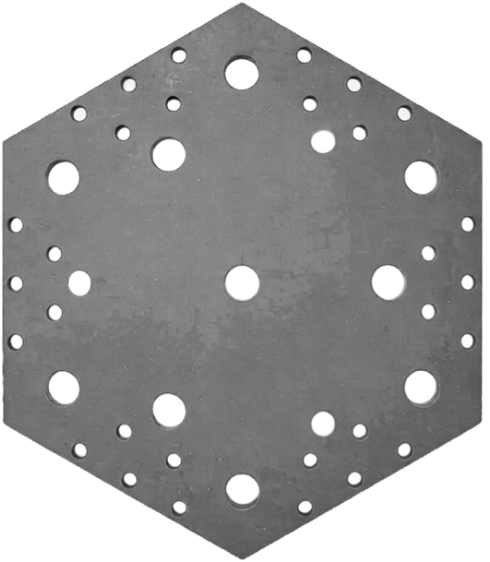 | 月面 | /
拜隆 | 增援 | 当拜隆单位受到攻击时，该单位四周1格范围内的友军可以进行增援，承受本次伤害（该伤害为80%）。 每次受到攻击时，最多仅有一名友军可以进行增援。 |  |  |  |  |  |  |  |  | 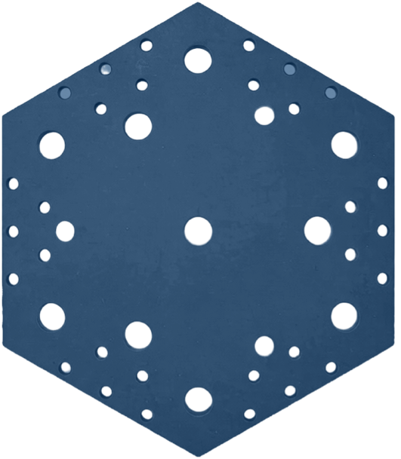 | 太空 | / |  |  | 基地 | 基地内任意一格可能藏有核心
 | 补给 | 在本次作战中，拜隆军可以获得月面作战buff， 处于月面地形的拜隆阵营单位在回合开始回复4点HP。 |  |  |  |  |  |  |  |  |  | 防御层 | 距离1以外单位不能越过。 |  |  | 空投 | 你进行一次掷点，点数>3获得装备
马克西翁 | 奇袭 | 可以在敌方攻击时选择跳过自己的下个回合，并选择如下一种发动： 1.顶替原本攻击方行动发动攻击（需要在自己的移动范围及攻击范围能覆盖到目标） 2.先于原攻击对原攻击方进攻并掷点： 点数为黑: 本次攻击的伤害值额外增加骰子点数的一半。（向上取整） 点数为红：你下次可移动的距离减少此骰子的点数值。
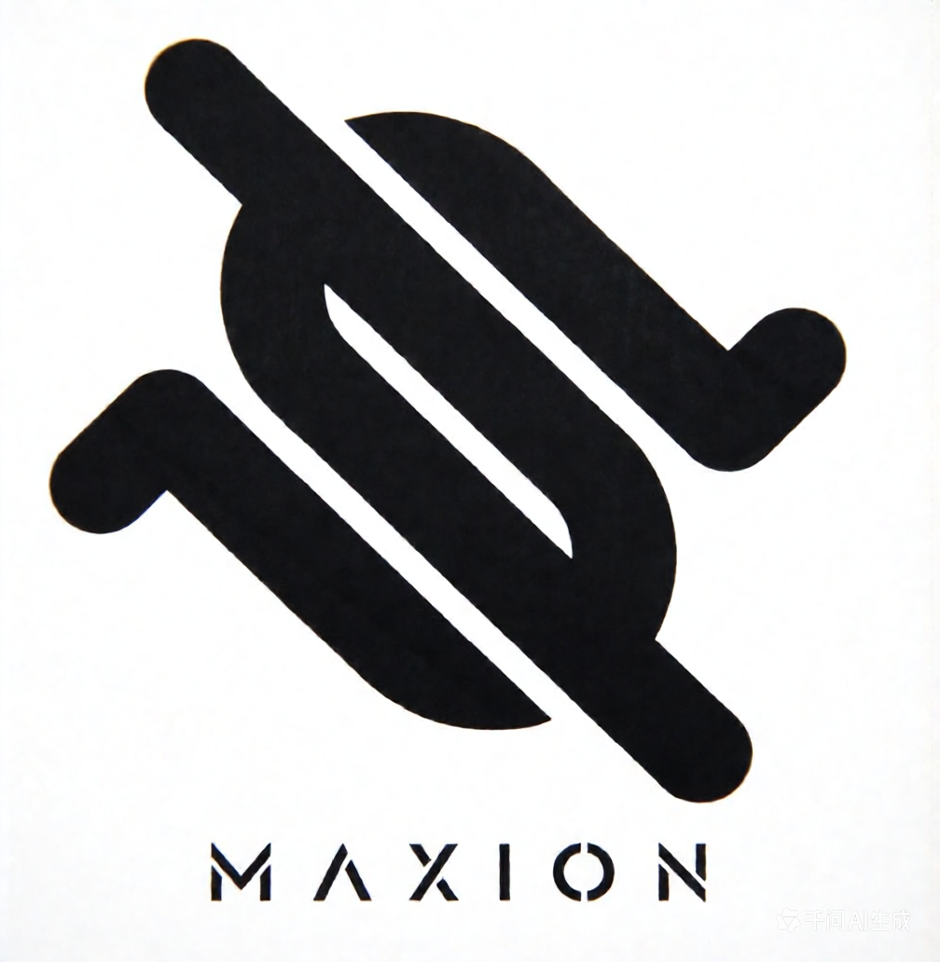 | 隐匿 | 未攻击过的单位不可被敌军选中，除非玩家在敌方单位的扫描范围内。

